24 婚姻率（人口千人当たり）
24 婚姻率（人口千人当たり）

 | 時点 2024(R6)年（毎年）
 | 単位 － |  |  |  |  |  |  |  | 偏差値 |  | 57.8
順位 |  | 都道府県名 |  | 数 値 |  |  | 順位 | 都道府県名 |  | 数 値

 |  | 0 | 全 国 |  | 4.0 | 0.0 | 22 | 0 | 石 川 |  | 3.5
1 |  | 0 | 東 京 |  | 5.7 | 0.0 | 22 | 0 | 長 野 |  | 3.5
2 |  | 0 | 大 阪 |  | 4.7 | 0.0 | 26 | 0 | 群 馬 |  | 3.4
3 |  | 0 | 愛 知 |  | 4.5 | 0.0 | 26 | 0 | 富 山 |  | 3.4
4 |  | 0 | 神奈川 |  | 4.4 | 0.0 | 26 | 0 | 岐 阜 |  | 3.4
4 |  | 0 | 沖 縄 |  | 4.4 | 0.0 | 26 | 0 | 和歌山 |  | 3.4
6 |  | 0 | 福 岡 |  | 4.2 | 0.0 | 26 | 0 | 徳 島 |  | 3.4
7 |  | 0 | 埼 玉 |  | 4.0 | 0.0 | 26 | 0 | 佐 賀 |  | 3.4
7 |  | ◎ | 千 葉 |  | 4.0 | 0.0 | 26 | 0 | 大 分 |  | 3.4
9 |  | 0 | 滋 賀 |  | 3.9 | 0.0 | 26 | 0 | 宮 崎 |  | 3.4
10 |  | 0 | 兵 庫 |  | 3.8 | 0.0 | 34 | 0 | 鳥 取 |  | 3.3
10 |  | 0 | 岡 山 |  | 3.8 | 0.0 | 34 | 0 | 山 口 |  | 3.3
10 |  | 0 | 広 島 |  | 3.8 | 0.0 | 34 | 0 | 愛 媛 |  | 3.3
13 |  | 0 | 宮 城 |  | 3.7 | 0.0 | 34 | 0 | 長 崎 |  | 3.3
13 |  | 0 | 三 重 |  | 3.7 | 0.0 | 34 | 0 | 鹿児島 |  | 3.3
13 |  | 0 | 京 都 |  | 3.7 | 0.0 | 39 | 0 | 福 島 |  | 3.2
13 |  | 0 | 香 川 |  | 3.7 | 0.0 | 39 | 0 | 高 知 |  | 3.2
17 |  | 0 | 栃 木 |  | 3.6 | 0.0 | 41 | 0 | 新 潟 |  | 3.1
17 |  | 0 | 福 井 |  | 3.6 | 0.0 | 41 | 0 | 島 根 |  | 3.1
17 |  | 0 | 山 梨 |  | 3.6 | 0.0 | 43 | 0 | 奈 良 |  | 3.0
17 |  | 0 | 静 岡 |  | 3.6 | 0.0 | 44 | 0 | 青 森 |  | 2.9
17 |  | 0 | 熊 本 |  | 3.6 | 0.0 | 44 | 0 | 岩 手 |  | 2.9
22 |  | 0 | 北海道 |  | 3.5 | 0.0 | 44 | 0 | 山 形 |  | 2.9
22 |  | 0 | 茨 城 |  | 3.5 | 0.0 | 47 | 0 | 秋 田 |  | 2.5
婚姻率 （人口千人当たり）
北海道 | 3.5
青 森 | 2.9
岩 手 | 2.9
宮 城 | 3.7
秋 田 | 2.5
山 形 | 2.9
福 島 | 3.2
茨 城 | 3.5
栃 木 | 3.6
群 馬 | 3.4
埼 玉 | 4
千 葉 | 4
東 京 | 5.7
神奈川 | 4.4
新 潟 | 3.1
富 山 | 3.4
石 川 | 3.5
福 井 | 3.6
山 梨 | 3.6
長 野 | 3.5
岐 阜 | 3.4
静 岡 | 3.6
愛 知 | 4.5
三 重 | 3.7
滋 賀 | 3.9
京 都 | 3.7
大 阪 | 4.7
兵 庫 | 3.8
奈 良 | 3
和歌山 | 3.4
鳥 取 | 3.3
島 根 | 3.1
岡 山 | 3.8
広 島 | 3.8
山 口 | 3.3
徳 島 | 3.4
香 川 | 3.7
愛 媛 | 3.3
高 知 | 3.2
福 岡 | 4.2
佐 賀 | 3.4
長 崎 | 3.3
熊 本 | 3.6
大 分 | 3.4
宮 崎 | 3.4
鹿児島 | 3.3
沖 縄 | 4.4

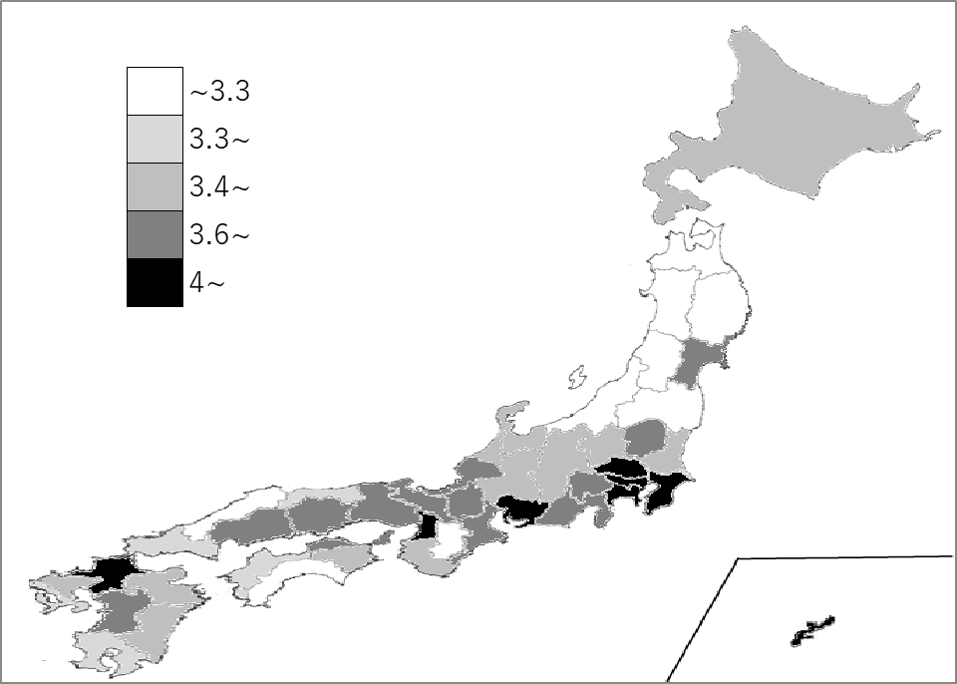
千葉県の推移
令和2年 | 4.1 | 10
令和3年 | 4.0 | 9
令和4年 | 4.1 | 7
令和5年 | 3.8 | 8
令和6年 | 4.0 | 7

《備 考》 ・資料出所 厚生労働省「人口動態統計（確定数）の概況」 ・算出方法 婚姻件数÷人口 ・参 考 千葉県の婚姻件数は、24,093件で6位。全国は、485,092件。

